출석 부분
가디언 테일즈 복귀 이벤트 역기획서_출석

개요

 | 의도
 |  | - 복귀 유저들의 꾸준한 출석 유도
 |  |  | > 최소 2일에 1일의 접속 유도(14일 중 7일)
 |  | - 복귀 시 낭비한 시간에 대한 상실감 출석 보상을 통해 일부 완화

UI 설명

 | 메인 UI
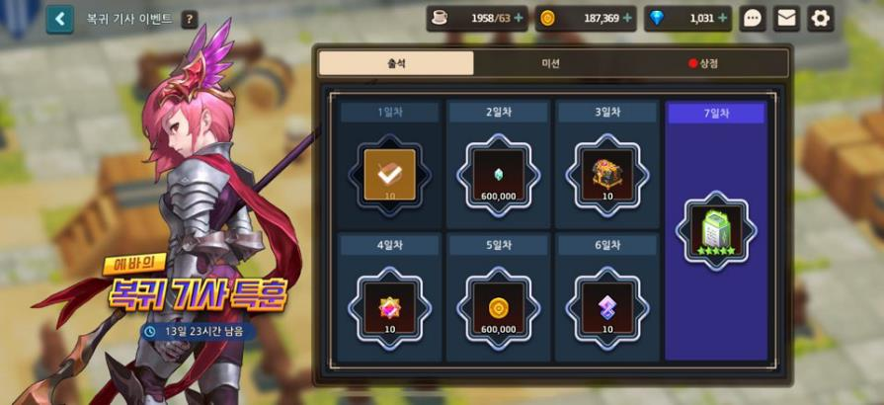
1
2
3
4
5
6
7
8

 |  | 기본 UI 설명

 |  |  | Index |  | UI 명칭 | UI설명 |  | UI 의도
 |  |  | 1 |  | 이벤트 명칭 | 이벤트의 명칭 표시 |  | 유저가 현재 화면의 위치를 인지 할 수 있게 함
 |  |  | 2 |  | 이벤트 이미지 | 이벤트의 이미지 표시 |  | 해당 이벤트의 이미지를 표시하여 미학적 재미 가미
 |  |  | 3 |  | 이벤트 Remain Time | 이벤트가 남은 일과 시간 표시 남은 시간이 1일 미만일 경우 시만 표시 남은 시간이 1시간 미만일 경우 분만 표시 |  | 해당 이벤트의 남은 시간을 일/시 단위로 표기하여 해당 이벤트의 참여를 촉진 시킴 및 상점 이용에 대한 전략을 세울 수 있도록 함

 |  | 버튼 및 터쳐블 UI 설명

 |  |  | Index |  | UI 명칭 | UI설명 |  | UI 의도 |  | UI 터치 시 동작
 |  |  | 4 |  | 뒤로 가기 | 메인 화면으로 돌아갈 수 있는 버튼 |  | 해당 이벤트 페이지에서 나갈 수 있도록 도움 |  | 메인으로 화면 전환
 |  |  | 5 |  | 도움말 | 이벤트 전반적인 내용에 대한 설명 |  | 이벤트에 대한 자세한 설명을 볼 수 있도록 함 |  | 도움말 팝업 표시
 |  |  | 6 |  | 미션창 | 미션창을 띄우는 버튼 * 완료 한 미션(보상 획득 가능)한 상태일 경우 버튼 단어 좌측에 레드닷 표시 |  | 이벤트의 주요한 세가지 기능을 한 화면에서 간결하게 이용할 수 있게 각 출석, 미션, 상점창을 겹쳐 놓음 |  | 출석 페이지 대신 미션 페이지 표시
 |  |  | 7 |  | 상점창 | 상점창을 띄우는 버튼 * 구매 가능한 아이템이 있을 경우 버튼 단어 좌측에 레드닷 표시 |  | 각 일차 별 획득한 또는 획득 가능한 보상을 보여줌으로써 보상을 획득할 수 있는 기대감 부여 |  | 출석 페이지 대신 상점 페이지 표시
X
X
 |  |  | 8 |  | 페이지(출석) | 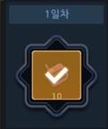 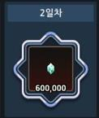 각 일차 별 보상을 표시 미 획득/획득한 보상 구분 미 획득 시 기본 이미지 - 일차, 아이템 이미지, 개수 표시 획득 완료 시 이미지 - 일차, 아이템 이미지, 개수 및 획득 완료 표시인 체크 표시 |  | 자신이 몇 일차 보상까지 획득 하였고 다음 획득가능한 보상이 무엇인지 육안으로 확인 가능하게 하여 다음 보상에 대한 기대 및 접속 유도 최종 보상 표시를 다르게 하여 최종 보상 강조 및 최종 보상을 가지고 싶은 욕구 유발 유도 |  | 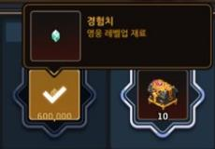 보상 아이템 이미지 터치 시 아이템에 대한 상세정보 표시 상세정보 이미지 - 아이템 중앙에서 말풍선이 나오는 형태 - 아이템 이미지, 명칭, 설명 표시 * 아이템 상세정보가 떠 있을 때 화면 어디든 터치하면 상세 정보 사라짐 | * 표시 된 페이지 한에 표시 되지 않은 페이지의 버튼과 다른 색감으로 표시 > 유저가 현재 페이지 위치를 인지할 수 있도록

 | 도움말 UI
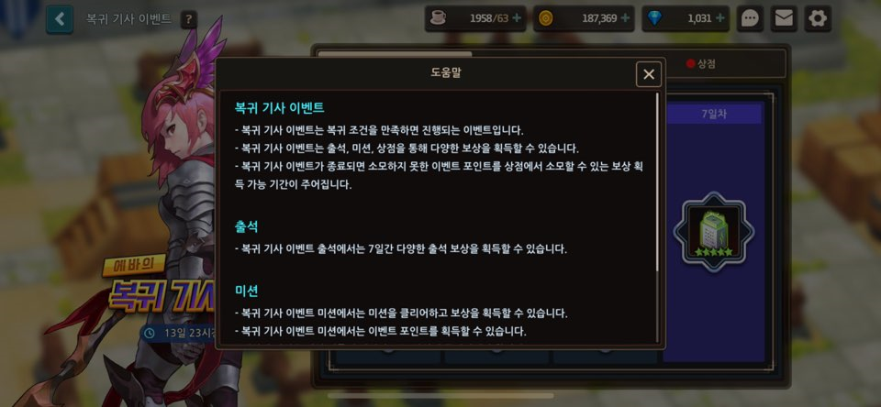

도움말 내용
** 아래의 도움말 내용이 작성 되어 있으며
터치 스크롤을 통해 열람 가능
나가기 버튼: 터치 시 도움말 팝업 창 사라짐

 |  | 도움말 내용

 |  |  | 복귀 기사 이벤트 - 복귀 기사 이벤트는 복귀 조건을 만족하면 진행되는 이벤트입니다. - 복귀 기사 이벤트는 출석, 미션, 상점을 통해 다양한 보상을 획득할 수 있습니다. - 복귀 기사 이벤트가 종료 되면 소모하지 못한 이벤트 포인트를 상점에서 소모할 수 있는 보상 획득 가능 기간이 주어집니다. 출석 - 복귀 기사 이벤트 출석에서는 7일간 다양한 출석 보상을 획득할 수 있습니다. 미션 - 복귀 기사 이벤트 미션에서는 미션을 클리어하고 보상을 획득할 수 있습니다. - 복귀 기사 이벤트 미션에서는 이벤트 포인트를 획득할 수 있습니다. - 데일리 미션은 매일 새롭게 갱신되므로, 당일에 클리어해야 합니다. 상점 - 복귀 기사 이벤트 상점에서는 획득한 이벤트 포인트를 소모하여 다양한 상품을 구매할 수 있습니다.

 |  |  |  | > 이벤트 진행 가능 상태 명시
 |  |  |  | > 이벤트 진행 기간 명시
 |  |  |  | > 이벤트에 대한 상세 사용 방법 명시

 | 보상 획득 팝업

 |  | ** 단일 획득 보상 팝업 사용
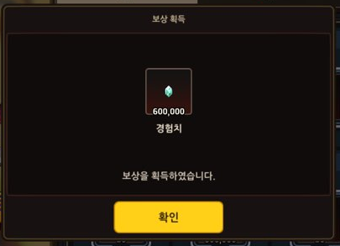
보상 정보: 보상 이미지, 개수, 명칭 및 획득하였음에 대한 멘트 표시
확인 버튼: 해당 버튼 클릭 시 보상 획득 팝업 사라짐

 |  | - 보상 획득 시 화면 정 중앙에 노출되는 팝업 창
 |  |  | > 유저에게 어떠한 보상을 얼만큼 지급이 되었는지 인지 시키기 위함
 |  | - 팝업창 노출과 동시에 인벤토리로 해당 보상 지급
 |  |  | > 확인을 누르기 전에 이탈을 할 경우 보상 지급은 안됐지만 출석은 되는 오류 발생 방지

상세 설명

 | 진행 플로우

 |  | 1. 이벤트 화면 입장
 |  |  | - 이벤트 화면 입장과 동시에 당일 최초 입장인지에 대한 확인
 |  |  |  | 최초 입장 -> 획득 가능한 일차의 보상 즉시 지급 및 보상 획득 팝업창 표시
 |  |  |  |  | > 이벤트 보상 획득 누락 방지
 |  |  |  | 최초 입장X -> 팝업 없이 바로 이벤트 메인 화면 진입
 |  |  | - 이벤트 화면 입장 시의 출석 페이지로 노출
 |  |  |  | > 위의 보상 즉시 지급 후 유저가 보상 획득 일차 위치 등에 대한 정보 확인이 가능하도록
 |  | 2. 미션 또는 상점 페이지에서 출석 버튼 터치 시 출석 페이지 노출

 | 보상 설명

 |  | 일차 |  | 아이템 명 |  | 지급 개수 | 아이템 설명 |  | 의도
 |  | 1 |  | 소환 컨트롤러 |  | 10 | 소환 재화 |  | - 소환을 통해 새로운 영웅으로 플레이를 하여 복귀 전과 다른 플레이를 하게 하여 새로운 재미 부여 - 소환을 통해 새로운 장비로 영웅의 공격력을 높여 기존에 공격력에 대한 장벽으로 인해 이탈을 했던 이유 보완
 |  | 2 |  | 경험치 |  | 60,000 | 영웅 레벨업 재료 |  | - 영웅을 레벨 업 할 수 있게 도와주어 기존에 레벨 업 장벽으로 인한 이탈을 보완 - 한 명의 1레벨 영웅을 약 80레벨까지 상승할 수 있게 만들 수 있는 양
 |  | 3 |  | 각성 던전 상자(70레벨) |  | 10 | 70레벨 각성석 던전의 보상을 획득할 수 있음 |  | - 각성석을 통해 영웅의 능력을 향상시켜 능력치로 인한 이탈을 보완 - 70레벨 각성석의 던전 보상은 가장 높은 레벨의 던전 보상으로 높은 레벨에서만 높은 확률로 나오는 상급 각성석을 확정적으로 획득이 가능하여 각성에 대한 장벽을 낮출 수 있음
 |  | 4 |  | 전설의 각성석 |  | 10 | 최상급 각성 재료 |  | - 영웅의 레벨이 올라 갈 수록 공급 대비 사용량이 많이 필요한 전설의 각성석 지급을 통해 각성에 대한 장벽으로 인한 이탈 보완 - 전설의 각성석이 최소로 필요한 각성의 경우 3번의 각성이 가능하게, 최대로 필요한 경우 보다는 조금 적게 만들어 무조건 적인 폭풍성장을 방지하여 기존 유저들의 견제 방지
 |  | 5 |  | 골드 |  | 60,000 | 공용 재화 |  | - 기존 골드 부족으로 인한 이탈을 보완 - 장비 레벨업 및 강화, 구매가 모두 최소 1회가 가능한 정도의 양을 지급하여 새로운 무기를 통한 영웅 성장이 가능하게 함
 |  | 6 |  | 히어로 크리스탈 |  | 10 | 영웅 성장 상점 재화 |  | - 중복 영웅 획득 시에만 획득 가능한 재화로 약 레어 중복 히어로 획득 시 획득 가능한 양에 반올림이 된 양으로 스타피스 5개 또는 꿈의 진화석 20개를 획득할 수 있어 특별 상점을 이용해 유저에게 플레이에 대한 선택지를 주어 게임의 흥미 유발
 |  | 7 |  | 에픽 전용 장비 박스 |  | 1 | 5등급 에픽 수수께끼 전용 장비 |  | - 상위 장비 지급을 통해 영웅의 공경력을 높여 기존에 공격력에 대한 장벽으로 인한 이탈 완화 - 계정 당 1회 지급으로 많은 양의 상급 장비 풀림 걱정X

미션 부분
가디언 테일즈 복귀 이벤트 역기획서_미션

개요

 | 의도
 |  | - 복귀 유저들을 위한 컨텐츠 및 재화, 아이템에 대한 가이드라인 제공
 |  | - 보상을 통해 플레이를 지속할 이유 부여
 |  |  | > 상시 사용 재화(아이템)을 지급하여 플레이에 큰 막힘 없도록 도움
 |  |  | > 영웅 성장과 관련된 아이템을 지급하여 성장했다는 소폭 줄 수 있으며 더 성장하고 싶다는 마음이 들 수 있는 정도의 수준으로 지급

UI 설명

 | 미션 페이지 UI
 |  | * 페이지 내용 이외의 내용은 출석 부분과 일치
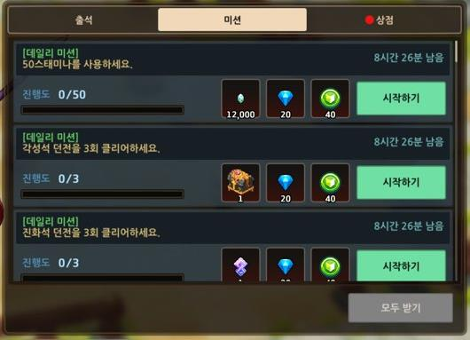
4
2
5
1
3

 |  | UI 설명

 |  |  | Index |  | UI 명칭 |  |  | UI설명 |  |  |  |  | UI 의도 |  |  |  |  |  | UI 터치 시 동작
 |  |  | 1 |  | 미션 목록 |  |  | 진행 가능한 모든 미션의 목록을 보여주며 터치 스크롤을 통해 확인할 수 있음 |  |  |  |  | 모든 미션을 간편하게 볼 수 있도록 페이지 내에서 터치 스크롤 도입 |  |  |  |  |  | 터치로 위 아래 동작 시 미션 리스트를 볼 수 있음
 |  |  | 2 |  | 미션 정보 |  |  | 해당 미션이 데일리 미션일 경우, 미션 이름 상단에 [데일리 미션]표기 미션 이름을 표시 해당 미션의 종료 시간 표시 |  |  |  |  | 해당 미션의 종류 및 설명, 종료 시간 등을 간결하게 볼 수 있도록 표시 |  |  |  |  |  | X
 |  |  | 3 |  | 미션 진행도 |  |  | 미션의 진행도를 숫자와 게이지 바로 표시 숫자의 경우 매 미션의 필요 횟수(개수)에 맞춤 —> 진행 한 수/ 진행 해야 할 수 |  |  |  |  | 유저에게 미션의 진행도를 한 눈에 볼 수 있게 하여 미션 진행 촉진 |  |  |  |  |  | X
 |  |  | 4 |  | 미션 보상 |  |  | 해당 미션 완료 시 획득 가능한 보상의 이미지와 개수 표시 |  |  |  |  | 미션 보상을 한눈에 볼 수 있게 하여 해당 미션을 완료하고자 하는 마음 촉진 |  |  |  |  |  | 아이템 이미지 터치 시 아이템 상세 정보 표시 (표시 방법 출석 보상과 동일)
 |  |  | 5 |  | 미션 버튼 |  |  | 해당 미션 미완료 시 위와 같은 시작하기 버튼 해당 미션 완료 시 아래와 같은 수령하기 버튼 |  |  |  |  | 시작하기 - 유저에게 해당 미션의 가이드 제공을 위한 버튼 수령하기 - 보상 수령을 유저가 수동적으로 하게 하여 미션 완료에 대한 성취감 부여 |  |  |  |  |  | 시작하기 - 해당 미션 진행도에 도움이 되는 컨텐츠에 자동으로 이동 수령하기 - 해당 미션 완료에 대한 보상 지급 및 보상 획득 팝업 출현
 |  |  | 6 |  | 모두 받기 버튼 |  |  | 완료한 미션이 1개도 없을 경우 위와 같은 비활성화 된 버튼 완료한 미션이 1개 이상일 경우 아래와 같은 활성화 된 버튼 |  |  |  |  | 여러 미션을 완료 했을 때 일일이 보상을 수령하는 복잡성을 낮추기 위한 버튼 |  |  |  |  |  | 활성화 일 시에만 동작 수령 가능한 모든 보상 일괄 획득 및 보상 획득 팝업 출현

 | 보상 획득 팝업 UI

 |  | ** 다중 획득 보상 팝업 사용
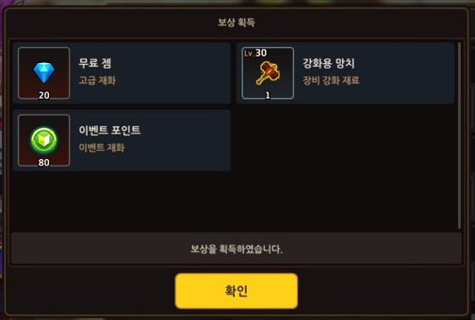
보상 정보: 각 보상 이미지, 개수, 명칭 및 획득 하였음에 대한 정보
확인 버튼: 해당 버튼 클릭 시 보상 획득 팝업 사라짐

진행 설명

 | 1. 유저는 해당 페이지에서 본인이 해야 할 미션, 완료하여 보상을 받을 수 있는 미션, 완료하여 보상을 이미 받은 미션을 스크롤을 통해 확인할 수 있음
 |  | >페이지 내에서 효율적으로 모든 미션을 보여주기 위함
 | 2. 각 미션에 대한 진행도 확인 가능
 |  | > 미션에 대한 진행도를 게이지 바를 통해 한눈에 확인하게 하여 보상을 획득하고 싶은 욕구 불러 일으키기 위함
 | 3. 완료하지 못한 미션에 대해 시작하기를 터치 할 시에 해당 미션 진행도에 도움이 되는 컨텐츠에 자동으로 이동하게 됨
 |  | > 가이드 역할을 하여 각 미션에 대한 이해도를 높이기 위함
 |  | - 해당 컨텐츠에서 다른 동작을 하지 않고 바로 뒤로가기를 눌렀을 경우 이벤트 페이지로 복귀
 |  |  | > 유저가 해당 컨텐츠가 아닌 이벤트에 돌아가 다른 동작을 하고 싶은 확률이 높기 때문에 편의성을 위함
 |  | - 해당 컨텐츠에서 다른 동작을 했을 경우 기존 동작과 동일한 플로우를 따라감

미션 설명

 | 데일리 미션

 |  | index |  | 미션 정보 |  |  |  |  |  | 미션 의도 |  |  |  |  |  |  | 보상 명칭 |  | 보상 개수 | 보상 의도
 |  | 1 |  | 50 스태미나를 이용하세요. |  |  |  |  |  | - 스태미나 사용을 유도하여 메인 게임 진행 외의 컨텐츠 플레이를 유도하여 기타 컨텐츠 플레이에 대한 이해도를 높이기 위함 |  |  |  |  |  |  | 경험치 |  | 12,000 | 영웅 성장에 도움이 되는 재화를 지급하여 성장하고 싶은 욕구 유발
 |  |  |  |  |  |  |  |  |  |  |  |  |  |  |  |  | 무료 젬 |  | 20 | 공통 사유
 |  |  |  |  |  |  |  |  |  |  |  |  |  |  |  |  | 이벤트 포인트 |  | 40
 |  | 2 |  | 각성석 던전을 3회 클리어하세요. |  |  |  |  |  | - 각성석 획득 시 영웅 성장에 도움이 되고 능력치가 올라가 더 높은 단계의 플레이를 할 수 있음을 인식 시켜주기 위함 - 1일 무료로 플레이 할 수 있는 횟수 3회로 설정 하여 모든 무료 플레이 회수를 소모하도록 유도 |  |  |  |  |  |  | 각성 던전 상자(70레벨) |  | 1 | 각성석 던전과 유관한 아이템을 통해 각성석 던전 클리어 시의 성취감 증폭
 |  |  |  |  |  |  |  |  |  |  |  |  |  |  |  |  | 무료 젬 |  | 20 | 공통 사유
 |  |  |  |  |  |  |  |  |  |  |  |  |  |  |  |  | 이벤트 포인트 |  | 80
 |  | 3 |  | 진화석 던전을 3회 클리어하세요. |  |  |  |  |  | - 진화석 획득 시 영웅 성장에 도움이 되고 능력치가 올라가 더 높은 단계의 플레이를 할 수 있음을 인식 시켜주기 위함 - 1일 무료로 플레이 할 수 있는 횟수 3회로 설정 하여 모든 무료 플레이 회수를 소모하도록 유도 |  |  |  |  |  |  | 히어로 크리스탈 |  | 1 | 중복 영웅 획득 시에만 획득 가능한 재화로 약 레어 중복 히어로 획득 시 획득 가능한 양에 반올림이 된 양으로 스타피스 5개 또는 꿈의 진화석 20개를 획득할 수 있어 특별 상점을 이용해 유저에게 플레이에 대한 선택지를 주어 게임의 흥미 유발
 |  |  |  |  |  |  |  |  |  |  |  |  |  |  |  |  | 무료 젬 |  | 20 | 공통 사유
 |  |  |  |  |  |  |  |  |  |  |  |  |  |  |  |  | 이벤트 포인트 |  | 40
 |  | 4 |  | 콜로세움에 1회 참여하세요. |  |  |  |  |  | - pvp 컨텐츠를 플레이 하게 만들어 해당 컨텐츠의 존재 각인 및 이해도를 높이기 위함 |  |  |  |  |  |  | 전투 훈장 |  | 1 | 콜로세움과 유관한 아이템을 통해 콜로세움 성공 시의 성취감 증폭, 실패 시 상실감 완화
 |  |  |  |  |  |  |  |  |  |  |  |  |  |  |  |  | 무료 젬 |  | 20 | 공통사유
 |  |  |  |  |  |  |  |  |  |  |  |  |  |  |  |  | 이벤트 포인트 |  | 40
 |  | 5 |  | 1 소울 포인트를 획득하세요. |  |  |  |  |  | - 스태미나 사용을 유도하여 마을을 번영 시키는 것이 게임 진행에 도움 됨을 인식 시켜주기 위함 |  |  |  |  |  |  | 골드 |  | 8,000 | 데일리로 최소 필요한 양 지급을 통해 일일 플레이가 문제되지 않도록 도움
 |  |  |  |  |  |  |  |  |  |  |  |  |  |  |  |  | 무료 젬 |  | 20 | 공통 사유
 |  |  |  |  |  |  |  |  |  |  |  |  |  |  |  |  | 이벤트 포인트 |  | 40

 |  |  | - 데일리 미션 특징
 |  |  |  | > 한국 시간 00시 기준으로 매일 새롭게 갱신이 됨
 |  |  |  |  | >> 매일 해야 하는 미션임을 알림
 |  |  |  | > 위 표의 색상의 농도가 진해질 수록 미션의 난이도가 높음
 |  |  |  |  | >> 제공되는 이벤트 재화 수량을 조절하기 위함
 |  |  | - 공통 사유(의도)
 |  |  |  | 무료 잼 - 여러 사용처가 있으며 수요가 큰 고급 재화 지급을 통해 유저가 선택적으로 재화를 사용하게 하여 게임에 대한 흥미 유도
 |  |  |  | 이벤트 포인트 - 본 이벤트의 상점 이용에 쓰이는 재화로 난이도에 따른 재화 지급을 통해 모든 미션을 수행하여 상점에서 원하는 모든 아이템을 구매하고 싶게끔 유도

 | 일반 미션

 |  | index |  | 미션 정보 |  |  |  |  |  |  |  | 미션 의도 |  |  |  |  |  | 보상 명칭 |  |  | 보상 개수 | 보상 의도
 |  | 1 |  | 각성석 던전을 3/5/10/20/30회 클리어 하세요. |  |  |  |  |  |  |  | 영웅 성장에 주요한 역할을 하는 각성석 던전에 대한 이해도를 높이기 위함 |  |  |  |  |  | 각성 던전 상자(70레벨) *3회 미션만 해당 보상 |  |  | 1 | - 각성석을 통해 영웅의 능력을 향상시켜 능력치로 인한 이탈을 보완 - 70레벨 각성석의 던전 보상은 가장 높은 레벨의 던전 보상으로 높은 레벨에서만 높은 확률로 나오는 상급 각성석을 확정적으로 획득이 가능하여 각성에 대한 장벽을 낮출 수 있음
 |  |  |  |  |  |  |  |  |  |  |  |  |  |  |  |  |  | 전설의 각성석 |  |  | 1 | - 영웅의 레벨이 올라 갈 수록 공급 대비 사용량이 많이 필요한 전설의 각성석 지급을 통해 각성에 대한 장벽으로 인한 이탈 보완
 |  |  |  |  |  |  |  |  |  |  |  |  |  |  |  |  |  | 무료 젬 |  |  | 20 | 공통 사유
 |  |  |  |  |  |  |  |  |  |  |  |  |  |  |  |  |  | 이벤트 재화 |  |  | 80
 |  | 2 |  | 100/600/900/1500/2000/3000 스태미나를 사용하세요. |  |  |  |  |  |  |  | 여러 컨텐츠에서 쓰이는 스태미나를 사용하게 하여 스태미나가 사용되는 컨텐츠들에 대한 이해도를 높이기 위함 |  |  |  |  |  | 스태미나 |  |  | 50 | 스태미나 사용 시 추가 스태미나를 지급하여 미션을 위한 스태미나 사용의 상실 완화
 |  |  |  |  |  |  |  |  |  |  |  |  |  |  |  |  |  | 무료 젬 |  |  | 20 | 공통 사유
 |  |  |  |  |  |  |  |  |  |  |  |  |  |  |  |  |  | 이벤트 재화 |  |  | 80
 |  | 3 |  | 진화석 던전을 10/20/30/40/50회 클리어하세요. |  |  |  |  |  |  |  | 영웅 성장에 주요한 역할을 하는 진화석 던전에 대한 이해도를 높이기 위함 |  |  |  |  |  | 히어로 크리스탈 |  |  | 1 | - 중복 영웅 획득 시에만 획득 가능한 재화로 약 레어 중복 히어로 획득 시 획득 가능한 양에 반올림이 된 양으로 스타피스 5개 또는 꿈의 진화석 20개를 획득할 수 있어 특별 상점을 이용해 유저에게 플레이에 대한 선택지를 주어 게임의 흥미 유발
 |  |  |  |  |  |  |  |  |  |  |  |  |  |  |  |  |  | 무료 젬 |  |  | 20 | 공통 사유
 |  |  |  |  |  |  |  |  |  |  |  |  |  |  |  |  |  | 이벤트 재화 |  |  | 80
 |  | 4 |  | 재화 던전을 5/10회 클리어하세요. |  |  |  |  |  |  |  | 영웅 레벨 업, 장비 강화 등 주요 능력치를 올리는 데에 사용 되는 재화를 다량 획득 가능한 재화 던전에 대한 이해도를 높이기 위함 |  |  |  |  |  | 경험치 |  |  | 60,000 | - 영웅을 레벨 업 할 수 있게 도와주어 기존에 레벨 업 장벽으로 인한 이탈을 보완
 |  |  |  |  |  |  |  |  |  |  |  |  |  |  |  |  |  | 무료 젬 |  |  | 20 | 공통 사유
 |  |  |  |  |  |  |  |  |  |  |  |  |  |  |  |  |  | 이벤트 재화 |  |  | 80
 |  | 5 |  | 200,000/1,000,000 골드를 획득하세요. |  |  |  |  |  |  |  | 영웅 레벨 업, 장비 강화 등 주요 능력치를 올리는 데에 사용 되는 재화를 사용하게 하여 능력치를 올리도록 유도하여 성취감 지급 |  |  |  |  |  | 골드 |  |  | 40,000 | - 골드 획득 시 추가로 골드를 획득하게 되어 성취감 증폭
 |  |  |  |  |  |  |  |  |  |  |  |  |  |  |  |  |  | 무료 젬 |  |  | 20 | 공통 사유
 |  |  |  |  |  |  |  |  |  |  |  |  |  |  |  |  |  | 이벤트 재화 |  |  | 80
 |  | 6 |  | 장비를 10/20/30회 강화하세요. |  |  |  |  |  |  |  | 장비 강화를 유도하여 장비 강화에 대한 이해도를 높이고 이로 인한 능력치 상승으로 인한 성취감 부여 |  |  |  |  |  | 강화용 망치(30레벨) |  |  | 1 | - 미션을 위한 강화용 망치 사용 후의 상실감 완화
 |  |  |  |  |  |  |  |  |  |  |  |  |  |  |  |  |  | 무료 젬 |  |  | 20 | 공통 사유
 |  |  |  |  |  |  |  |  |  |  |  |  |  |  |  |  |  | 이벤트 재화 |  |  | 80
 |  | 7 |  | 콜로세움에 1/5/10/15회 참여하세요. |  |  |  |  |  |  |  | pvp 컨텐츠를 플레이 하게 만들어 해당 컨텐츠의 존재 각인 및 이해도를 높이기 위함 |  |  |  |  |  | 전투 훈장 |  |  | 10 | - 콜로세움과 유관한 아이템을 통해 콜로세움 성공 시의 성취감 증폭, 실패 시 상실감 완화
 |  |  |  |  |  |  |  |  |  |  |  |  |  |  |  |  |  | 무료 젬 |  |  | 20 | 공통 사유
 |  |  |  |  |  |  |  |  |  |  |  |  |  |  |  |  |  | 이벤트 재화 |  |  | 80
 |  | 8 |  | 굿즈를 5/10개 제조하세요. |  |  |  |  |  |  |  | 능력치 보정과 특수 능력을 추가로 획득할 수 있는 굿즈에 대한 이해도를 높이기 위함 |  |  |  |  |  | 공주의 칙명 |  |  | 1 | - 굿즈 제조 시 사용하는 공주의 칙명에 대한 상실감 완화
 |  |  |  |  |  |  |  |  |  |  |  |  |  |  |  |  |  | 무료 젬 |  |  | 20 | 공통 사유
 |  |  |  |  |  |  |  |  |  |  |  |  |  |  |  |  |  | 이벤트 재화 |  |  | 80
 |  | 9 |  | 세계 탐험을 3회 완료하세요. |  |  |  |  |  |  |  | 굿즈 재료를 획득할 수 있는 세계 탐험 컨텐츠에 대한 이해도를 높이기 위함 |  |  |  |  |  | 공주의 칙명 |  |  | 1 | - 세계 탐험 시 사용하는 공주의 칙명에 대한 상실감 완화
 |  |  |  |  |  |  |  |  |  |  |  |  |  |  |  |  |  | 무료 젬 |  |  | 20 | 공통 사유
 |  |  |  |  |  |  |  |  |  |  |  |  |  |  |  |  |  | 이벤트 재화 |  |  | 80
 |  | 10 |  | 200,000/1,000,000 경험치를 획득하세요. |  |  |  |  |  |  |  | 경험치 획득을 유도하여 경험치의 수급처에 대한 이해도를 높이기 위함 |  |  |  |  |  | 경험치 |  |  | 60,000 | - 경험치 획득 시 추가 경험치를 획득하게 되어 성취감 증폭
 |  |  |  |  |  |  |  |  |  |  |  |  |  |  |  |  |  | 무료 젬 |  |  | 20 | 공통 사유
 |  |  |  |  |  |  |  |  |  |  |  |  |  |  |  |  |  | 이벤트 재화 |  |  | 80

 |  |  | - 횟수 카운팅 |  |  |  |  |  |  |  |  |  |  |  |  |  |  |  |  |  |  |  | ** 공통 사유는 위 데일리 미션의 공통 사유의 의도와 동일
 |  |  |  | > 횟수(개수)는 모든 동일한 행동을 하는 미션에 대해 카운팅이 들어감
 |  |  |  |  | >> 횟수 카운팅이 되는 방법이 유저에게 더 성취감을 주는 방법이기 때문

신규 및 기타 아이템

 | 이벤트 재화

 |  | 이미지 |  |  |  | 명칭 |  |  | 설명 |  |  |  |  | 가치/원
 |  |  |  |  |  | 이벤트 재화 |  |  | 본 이벤트 내 상점에서만 사용 및 수급이 가능한 재화 |  |  |  |  | 600
 |  | - 가치 계산
 |  |  | > 300잼 당 3000원의 가치
 |  |  | > 20,000골드 당 100잼의 가치
 |  |  |  | >> 1골드 당 0.1원의 가치
 |  |  |  | >> 60,000골드를 10이벤트 재화로 구매 가능
 |  |  |  |  | >> 1이벤트 재화 당 600원의 가치

 |  | 각성석 던전 상자(70레벨)
 |  |  | - 해당 아이템은 수령 시 즉시 개봉되어 70레벨의 각성석 던전 보상 지급 확률에 따라 지급
 |  |  |  | > 따로 인벤토리에서 상자를 여는 시스템이 없기에 편리성을 위함

 |  | 총 공급 아이템 수(미션)

 |  |  | 7일
 |  |  |  | - 출석 일수인 7일동안 모든 데일리 미션과 모든 일반 미션을 완료했다는 가정

 |  |  | 아이템 명 |  |  |  | 총 지급 량/개 |  |  |  | 개당 가치/원 |  | 총 가치/원
 |  |  | 경험치 |  |  |  | 324,000 |  |  |  | - |  | -
 |  |  | 각성 던전 상자(70레벨) |  |  |  | 8 |  |  |  | 925.6 |  | 7,404.4 |  | 92.555
 |  |  | 히어로 크리스탈 |  |  |  | 12 |  |  |  | 1,600.0 |  | 19,200.0
 |  |  | 전투 훈장 |  |  |  | 47 |  |  |  | 50.0 |  | 2,350.0 |  | 부유성 건물에서 300잼에 판매
 |  |  | 골드 |  |  |  | 136,000 |  |  |  | 0.1 |  | 13,600.0
 |  |  | 전설의 각성석 |  |  |  | 4 |  |  |  | 9,750.0 |  | 39,000.0
 |  |  | 스태미나 |  |  |  | 300 |  |  |  | 1.3 |  | 375.0
 |  |  | 강화용 망치(30레벨) |  |  |  | 3 |  |  |  | 1,808.0 |  | 5,424.0
 |  |  | 공주의 칙명 |  |  |  | 3 |  |  |  | 30,000.0 |  | 90,000.0 |  | 이벤트 재화 50개로 1개 구매
 |  |  | 잼 |  |  |  | 1,340 |  |  |  | 10.0 |  | 13,400.0
 |  |  | 이벤트 재화 |  |  |  | 4,400 |  |  |  | 600.0 |  | 2,640,000.0
 |  |  |  |  |  |  |  |  |  |  |  |  | 총 | 190,753.4 | 원 | (이벤트 재화 제외)
 |  |  |  |  |  |  |  |  |  |  |  |  |  |  |  | > 다른 시세가 다른 아이템으로 구매가 가능하며 이벤트 종료 시 소멸되기 때문
 |  |  | 14일
 |  |  |  | - 이벤트 기간인 14일동안 모든 데일리 미션과 모든 일반 미션을 완료했다는 가정

 |  |  | 아이템 명 |  |  |  | 총 지급 량/개 |  |  |  | 개당 가치/원 |  | 총 가치/원
 |  |  | 경험치 |  |  |  | 120,002 |  |  |  | - |  | -
 |  |  | 각성 던전 상자(70레벨) |  |  |  | 15 |  |  |  | 925.6 |  | 13,883.3
 |  |  | 히어로 크리스탈 |  |  |  | 19 |  |  |  | 1,600.0 |  | 30,400.0
 |  |  | 전투 훈장 |  |  |  | 54 |  |  |  | 50.0 |  | 2,700.0
 |  |  | 골드 |  |  |  | 192,000 |  |  |  | 0.1 |  | 19,200.0
 |  |  | 전설의 각성석 |  |  |  | 4 |  |  |  | 9,750.0 |  | 39,000.0
 |  |  | 스태미나 |  |  |  | 300 |  |  |  | 1.3 |  | 375.0
 |  |  | 강화용 망치(30레벨) |  |  |  | 3 |  |  |  | 1,808.0 |  | 5,424.0
 |  |  | 공주의 칙명 |  |  |  | 3 |  |  |  | 30,000.0 |  | 90,000.0
 |  |  | 잼 |  |  |  | 2,040 |  |  |  | 10.0 |  | 20,400.0
 |  |  | 이벤트 재화 |  |  |  | 6,080 |  |  |  | 600.0 |  | 3,648,000.0
 |  |  |  |  |  |  |  |  |  |  |  |  | 총 | 221,382.3 | 원 | (이벤트 재화 제외)

상점 부분
가디언 테일즈 복귀 이벤트 역기획서_상점

개요

 | 의도
 |  | - 유저가 직접 획득한 이벤트 재화를 통해 선택적으로 게임 플레이를 위한 아이템을 구매하게 하여 선택적 재미 및 육성의 재미를 느끼게 함
 |  | - 상시 사용 재화(아이템) 구매가 가능하게 하여 데일리 플레이에 지장이 없게 하기
 |  | - 계정 성장에 도움이 크게 되는 아이템들을 배치하여 많은 미션을 하여 이벤트 재화를 많이 획득해야 하는 이유 부여

UI 설명

 | 미션 페이지 UI
 |  | * 페이지 내용 이외의 내용은 출석 부분과 일치
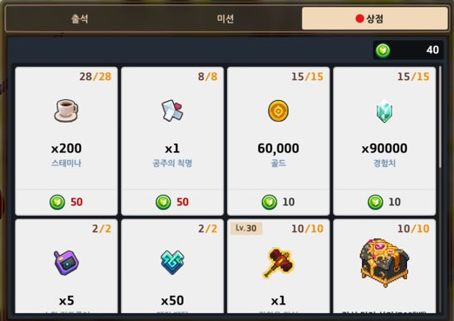
2
1
3

 |  | UI 설명

 |  |  | Index |  | UI 명칭 | UI설명 |  |  |  |  |  |  |  |  |  |  | UI 의도 |  | UI 터치 시 동작
 |  |  | 1 |  | 아이템 리스트 | 터치 스크롤을 통해 모든 아이템 리스트를 페이지 내에서 간결하게 확인 가능하게 함 |  |  |  |  |  |  |  |  |  |  | 모든 아이템과 구매 정보를 간결하게 확인 가능함 |  | 터치를 통해 스크롤 시 구매 아이템 목록 리스트 확인 가능
 |  |  | 2 |  | 보유 이벤트 재화 | 현 이벤트 재화 보유 수량 표시 |  |  |  |  |  |  |  |  |  |  | 전략적으로 상점 사용 및 부족할 시 미션 진행 촉진 |  | X
a
b
c
d
e
 |  |  | 3 |  | 아이템 설명 | 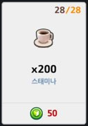 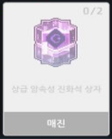 구매 가능한 상태 매진 상태 |  |  |  |  |  | a. 구매한 수 / 구매 가능한 수 모든 아이템에 대한 구매변수 지급(초기 값=구매 가능한 수) 매 1회 구매 시 해당 아이템의 구매변수-1 구매변수가 0이 된 아이템 한에 매진 표시 |  |  |  |  | 전략적으로 상점 사용 유도 |  | 1. 구매 가능 상태 일 시에 구매 팝업 표시 2. 구매 불가인 상태 일시 > 매진 일 시에는 동작 x > 이벤트 재화 부족일 경우 재화 부족 팝업 표시
 |  |  |  |  |  |  |  |  |  |  |  | b. 해당 구매 아이템의 이미지 |  |  |  |  | 이미지를 통해 한눈에 이미지 정보 확인 가능
 |  |  |  |  |  |  |  |  |  |  |  | c. 해당 구매 아이템 1회 구매시의 개수 |  |  |  |  | 1회 구매 시 획득 가능한 아이템 개수 인지
 |  |  |  |  |  |  |  |  |  |  |  | d. 해당 구매 아이템 명칭 |  |  |  |  | 해당 아이템을 명확하게 인지 가능
 |  |  |  |  |  |  |  |  |  |  |  | e. 해당 구매 아이템 1회 구매 시 필요 이벤트 재화 개수 |  |  |  |  | 1회 구매 시 지급해야 할 이벤트 재화 개수 인지

 | 구매 팝업 UI
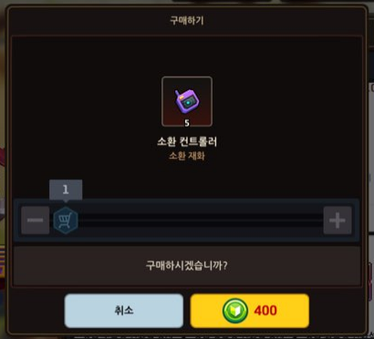
1
3
2
4
5
6

 |  | - 구매 가능 상태 일 경우 위의 팝업 표시
 |  | - 구매 가능 상태는 아래의 조건을 모두 충족했을 경우
 |  |  | 1. 해당 아이템 최소 1회 구매가 가능한 이벤트 재화 보유
 |  |  | 2. 해당 아이템의 구매 수량 < 최대 구매 가능 수량
 |  |  |  | > 해당 아이템의 구매변수 > 0

 |  | UI 설명

 |  |  | Index |  | UI 명칭 | UI설명 |  |  |  |  |  |  |  |  |  | UI 의도 |  | UI 터치 시 동작
 |  |  | 1 |  | 아이템 정보 | 아이템의 이미지, 1회 구매 시 지급 개수, 명칭, 카테고리 설명 |  |  |  |  |  |  |  |  |  | 아이템에 대한 정보를 한 눈에 볼 수 있도록 |  | X
 |  |  | 2 |  | 구매 횟수 차감 | 구매 횟수를 1회 씩 차감 할 수 있는 버튼 |  |  |  |  |  |  |  |  |  | 1회씩 차감할 수 있는 간편성 제공 |  | 선택한 구매 횟수 -1 구매 횟수가 1일 경우 더 이상의 동작X
 |  |  | 3 |  | 구매 횟수 추가 | 구매 횟수를 1회 씩 추가 할 수 있는 버튼 |  |  |  |  |  |  |  |  |  | 1회씩 추가할 수 있는 간편성 제공 |  | 선택한 구매 횟수 +1 구매 횟수가 최대 일 경우 더 이상의 동작X
 |  |  | 4 |  | 구매 횟수 개수바 | 구매 횟수를 개수바 움직임을 통해 추가할 수 있는 버튼 가장 왼쪽이 1회부터 시작, 가장 오른쪽이 보유 이벤트 재화 대비 최대 구매 가능 횟수로 끝남 |  |  |  |  |  |  |  |  |  | 여러 횟수를 한번에 차감/추가할 수 있는 간편성 제공 |  | 1부터 보유 이벤트 재화 대비 최대 구매 가능 횟수 까지 좌우로 터치롤을 통해 조절 할 수 있음
 |  |  | 5 |  | 취소 버튼 | 해당 창을 끄기 위한 버튼 |  |  |  |  |  |  |  |  |  | 구매 행동을 번복할 수 있는 기회 제공 |  | 터치 시 구매 팝업 창 사라짐
 |  |  | 6 |  | 구매 버튼 | 해당 아이템을 구매하기 위한 버튼 > 선택한 횟수 대비 이벤트 재화가 충족 하다면 해당 버튼의 필요 이벤트 재화 숫자 검은색으로 표시 > 선택한 횟수 대비 이벤트 재화가 부족 하다면 해당 버튼의 필요 이벤트 재화 숫자 빨간색으로 표시 |  |  |  |  |  |  |  |  |  | 선택한 구매 횟수 만큼 구매가 가능한지에 대한 인지 가능 |  | 재화 숫자가 검정일 경우 1. 선택한 구매 횟수 x 1회 구매 시 필요한 이벤트 재화 만큼의 이벤트 재화 차감 2. 선택한 구매 횟수 x 1회 구매 시 지급 개수 만큼의 아이템 지급 > 1,2번 순서가 바뀐 상황에서 오류가 발생할 경우 큰 어뷰징으로 이어질 수 있기 때문 재화 숫자가 빨강일 경우 재화 부족 팝업 표시

 | 재화 부족 팝업 UI

 |  | ** 알림 팝업창 사용
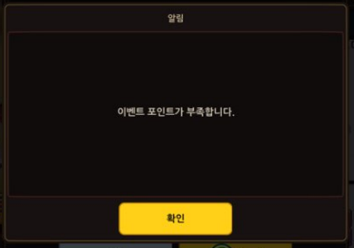
알림 설명: 이벤트 재화가 부족함에 대한 멘트
확인 버튼: 터치 시 알림 창이 사라짐

상점 아이템

 | 아이템 구매 방법

 |  | 1. 미션을 통해 획득한 이벤트 재화를 통해 상점 내의 아이템 구매
 |  |  | - 1회의 동작으로 1개의 아이템을 본인 보유 이벤트 재화에서 최대로 구매할 수 있는 만큼 구매 가능
 |  |  |  | > 다회 구매시의 반복 행동을 줄이기 위한 편의성 향상
 |  |  | - 최대 구매 가능 개수를 채운 아이템은 더 이상 구매가 불가능 함
 |  | 2. 이벤트 기간이 지나면 이벤트 재화가 사라지고 이벤트 종료되어 해당 창에 진입이 어려움

 | 아이템 상세 설명

 |  | index |  | 아이템 명 |  |  |  | 1회 구매 시 개수 | 1회 구매 시 필요 이벤트 재화 |  |  |  | 최대 구매 가능 개수 |  | 의도
 |  | 1 |  | 스태미나 |  |  |  | 200 | 50 |  |  |  | 28 |  | 데일리로 필요한 아이템(재화) 배치를 통해 일일 플레이에 도움이 되도록
 |  | 2 |  | 공주의 칙명 |  |  |  | 1 | 50 |  |  |  | 8 |  | 수요가 크며 성장에 큰 도움이 되는 아이템을 배치해 미션을 통한 이벤트 재화 수집 욕구 강화
 |  | 3 |  | 골드 |  |  |  | 60,000 | 10 |  |  |  | 15 |  | 데일리로 필요한 아이템(재화) 배치를 통해 일일 플레이에 도움이 되도록
 |  | 4 |  | 경험치 |  |  |  | 90,000 | 10 |  |  |  | 15 |  | 데일리로 필요한 아이템(재화) 배치를 통해 일일 플레이에 도움이 되도록
 |  | 5 |  | 소환 컨트롤러 |  |  |  | 5 | 400 |  |  |  | 2 |  | 수요가 크며 성장에 큰 도움이 되는 아이템을 배치해 미션을 통한 이벤트 재화 수집 욕구 강화
 |  | 6 |  | 매직 메탈 |  |  |  | 50 | 100 |  |  |  | 2 |  | 수요가 크며 성장에 큰 도움이 되는 아이템을 배치해 미션을 통한 이벤트 재화 수집 욕구 강화
 |  | 7 |  | 강화용 망치 |  |  |  | 1 | 50 |  |  |  | 10 |  | 수요가 크며 성장에 큰 도움이 되는 아이템을 배치해 미션을 통한 이벤트 재화 수집 욕구 강화
 |  | 8 |  | 각성 던전 상자(70레벨) |  |  |  | 1 | 20 |  |  |  | 10 |  | 수요가 크며 성장에 큰 도움이 되는 아이템을 배치해 미션을 통한 이벤트 재화 수집 욕구 강화
 |  | 9 |  | 상급 무속성/광속성/화속성/수송석/지속성/암속성 진화석 상자 총 6종 |  |  |  | 1 | 100 |  |  |  | 2 |  | 수요가 크며 성장에 큰 도움이 되는 아이템을 배치해 미션을 통한 이벤트 재화 수집 욕구 강화

 | 총 필요 이벤트 재화 수
 |  | - 모두 구매 한다고 가정

 |  | 아이템 명 |  |  |  |  | 1회 구매 시 필요 이벤트 재화 |  | 최대 구매 가능 개수 |  | 총 필요 이벤트 재화
 |  | 스태미나 |  |  |  |  | 50 |  | 28 |  | 1,400
 |  | 공주의 칙명 |  |  |  |  | 50 |  | 8 |  | 400
 |  | 골드 |  |  |  |  | 10 |  | 15 |  | 150
 |  | 경험치 |  |  |  |  | 10 |  | 15 |  | 150
 |  | 소환 컨트롤러 |  |  |  |  | 400 |  | 2 |  | 800
 |  | 매직 메탈 |  |  |  |  | 100 |  | 2 |  | 200
 |  | 강화용 망치 |  |  |  |  | 50 |  | 10 |  | 500
 |  | 각성 던전 상자(70레벨) |  |  |  |  | 20 |  | 10 |  | 200
 |  | 상급 무속성/광속성/화속성/수송석/지속성/암속성 진화석 상자 총 6종 |  |  |  |  | 100 |  | 2 |  | 200
 |  |  |  |  |  |  |  |  |  | 총 | 4,000 |  |  | 개
 |  | - 7일간 모든 데일리 미션 및 모든 일일 미션을 완료했을 경우 총 획득 가능 이벤트 재화 -> 4400 개
 |  | - 14일간 모든 데일리 미션 및 모든 일일 미션을 완료했을 경우 총 획득 가능 이벤트 재화 -> 6080개
 |  |  | > 총 필요 이벤트 재화 수보다 모든 미션을 완료 했을 때의 수를 더 많이 밸런싱 하여 구매 못할 시의 상실감 제거

기타
가디언 테일즈 복귀 이벤트 역기획서_기타

레퍼런스

 | 던전앤파이터m 세리아의 환영


 |  | - 신규 및 복귀 유저를 위한 이벤트
 |  | - 미접속 28일 이상 기준 복귀 유저
 |  | - 미션을 통해 이벤트 재화를 획득하여 이벤트 재화로 아이템 구매 가능
 |  | - 주로 무기와 액세서리에 치중 되어 있는 구매 가능 아이템
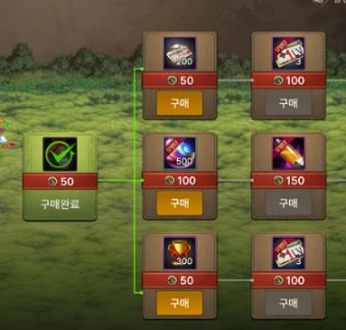

 |  | - 더 가치 있는 아이템을 구매하고 싶을 경우 노드의 하위 아이템을 모두 구매했을 경우에만 가능함
 |  | - 이벤트 재화+기타 상시 소모품을 BM요소로 추가

 | 메이플스토리m 복귀용사 이벤트
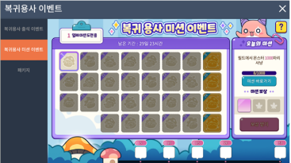

 |  | - 총 30일간 진행
 |  | - 매일차 마다의 미션이 다르게 존재
 |  | - 매 8일차때 마다 특별한 보상 지급
 |  | - 보상 획득 가능 회차와 이벤트 진행 일차가 동일함

동일기간 중복 이벤트

 | - 복귀 유저 대상으로 진행되는 이벤트이기 때문에 언제 시작되는 지는 각 유저마다 다르기 때문에 주요하게는 상시 이벤트를 견제
 | - 무료로 획득 가능한 아이템 또는 재화 기준으로 확인

 | 귀환 용사 지원구독 패키지
 |  | ** 출석과 같은 개념이지만 이벤트 창에 출석을 넣어 놓아 유저에게 무조건 1일 1회는 이벤트 창에 들어가게 하여 출석 이외의 컨텐츠를 확인하게 만듦

 |  | 일차 |  | 획득 아이템 |  | 획득 개수 | 이벤트와의 중복 여부
 |  | 1 |  | 소환 컨트롤러 |  | 10 | o
 |  | 2 |  | 경험치 |  | 400,000 | o
 |  | 3 |  | 골드 |  | 200,000 | o
 |  | 4 |  | 각성 던전 상자(70레벨) |  | 5 | o
 |  | 5 |  | 히어로 크리스탈 |  | 10 | o
 |  | 6 |  | 경험치 |  | 400,000 | o
 |  | 7 |  | 골드 |  | 200,000 | o
 |  | 8 |  | 각성 던전 상자(70레벨) |  | 5 | o
 |  | 9 |  | 히어로 크리스탈 |  | 10 | o
 |  | 10 |  | 경험치 |  | 400,000 | o
 |  | 11 |  | 골드 |  | 200,000 | o
 |  | 12 |  | 각성 던전 상자(70레벨) |  | 5 | o
 |  | 13 |  | 히어로 크리스탈 |  | 10 | o
 |  | 14 |  | 소환 컨트롤러 |  | 10 | o

 |  | 중복 되는 아이템 총 개수
 |  |  | - 14일 동안 총 획득 가능한 중복 되는 아이템 및 양
 |  |  | 획득 아이템 |  | 획득 개수
 |  |  | 소환 컨트롤러 |  | 20
 |  |  | 경험치 |  | 1,200,000
 |  |  | 골드 |  | 600,000
 |  |  | 각성 던전 상자(70레벨) |  | 15
 |  |  | 히어로 크리스탈 |  | 30

